日期
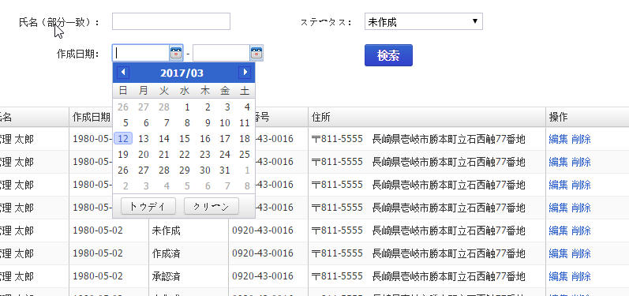
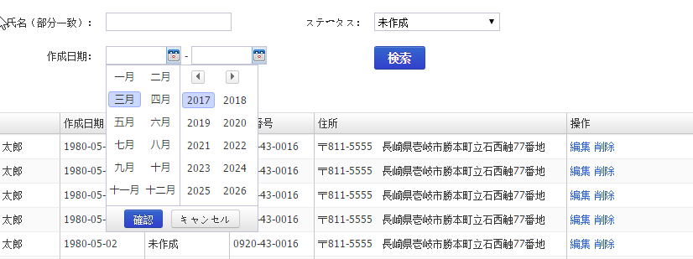
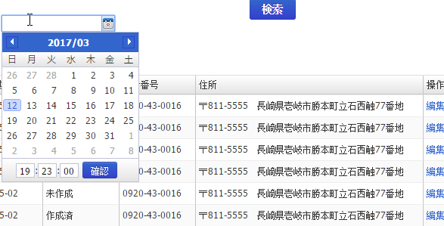
日期的输入方式是通过日期选择窗口进行输入
格式为 yyyy/MM/dd
如果有时间的格式为yyyy/MM/dd hh:mm:ss

翻页工具栏
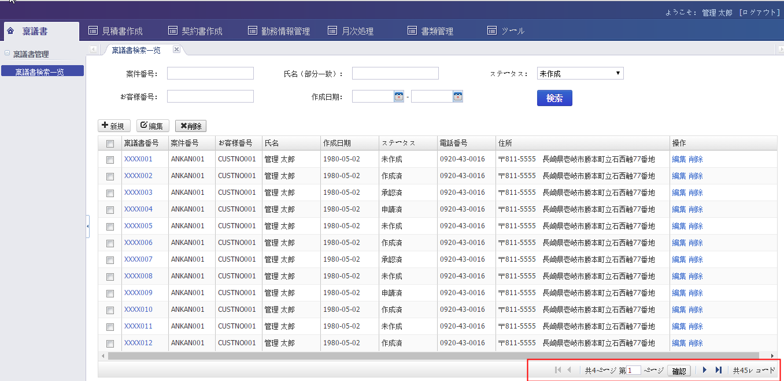
一览数据的翻页工具如下图

Dk
点击，登录，更新，删除操作的时候，Db更新之前弹出确认message

IUI0001 | {0}します。よろしいですか？
例子：
削除 |  | {0}：削除
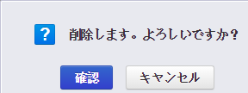

 |  | 確認ボタンを選択して、DBを更新する。 | 確認－＞はい
 |  | キヤンセルボタンを選択して、DB更新しない。

登録 |  | {0}：登録
更新 |  | {0}：更新

